④ステージ配置図
 |  |  |  |  |  |  |  |  | 大会当日３部提出
 | 第31回東関東アンサンブルコンテスト ステージ配置図

10.8m
 |  |  |  |  |  |  |  | 出演者数 |  | 名
 |  |  |  |  |  |  |  | 椅 子 | 〇印 | 脚
 |  |  |  |  |  |  |  | 譜 面 台 | ×印 | 本
 |  |  |  |  |  |  |  | ピアノ椅子 | ●印 | 脚
約10m
 |  |  |  |  |  |  |  | ( 持参 ・ 借用希望 )
 |  |  |  |  |  |  |  |  |  | （借用は２脚まで）

A |  |  |  |  |  |  |  | B
( ) |  |  |  |  |  |  |  | ( )

18m

 | 部門 | 0 | 出演順 | 0 | 団体名 | 0 | 編成 | 0 |  | 0 | 重奏 | 左の基本情報は「参加申込書」内の各項目とリンクしています。
 | ※ オフステージ演奏を行う場合は、オフステージ位置のＡ・Ｂ、どちらかに〇をつけ、( )に楽器名を記入すること。

【参考】ステージ寸法
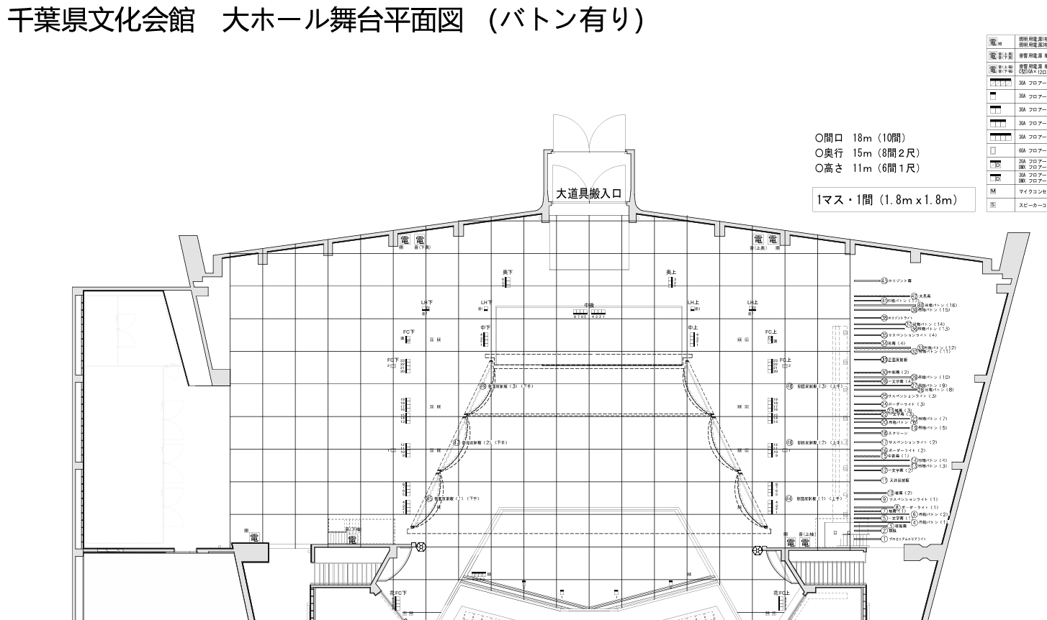

上手・下手の客席側側反を約2ｍ上げ、
その部分に移動式パネル（2ｍ×1.8ｍ）
2枚を設置する。
約10m

18m

